Plan1
MODELO CONCEITUAL | MODELO CONCEITUAL
O que é o Modelo Conceitual de um Banco de Dados? | O Modelo Conceitual de um Banco de Dados é a segunda etapa na criação de um Banco de Dados. A partir da análise de requisitos conseguimos elaborar um diagrama conceitual (também conhecido como MER), utilizando ferramentas que podem ser facilmente entendidas por pessoas do ramo. O objetivo desse diagrama é ilustrar toda a implementação de um Banco de Dados real em um modelo diagramado de fácil entendimento e pesquisa, que vai facilitar a criação do Modelo Lógico (também conhecido como DER), que é o diagrama definitivo do Banco de Dados antes da implementação física do banco no SGBD.
O que é o MER? | O MER ou Modelo Entidade Relacionamento, é um padrão de diagramação desenvolvido por Peter Chen em 1976 para padronizar a criação de elementos que representariam o diagrama de um Banco de Dados, facilitando a leitura de um diagrama para os analistas e para os programas de auxílio a criação de diagramas, os CASE (Computer Aided Software Enginnering).
Quais são os elementos utilizados na diagramação por através do MER? | 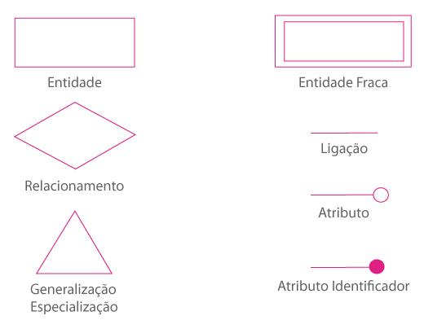
- reservado para a questão acima -
Ilustre um Modelo Conceitual já implementado | 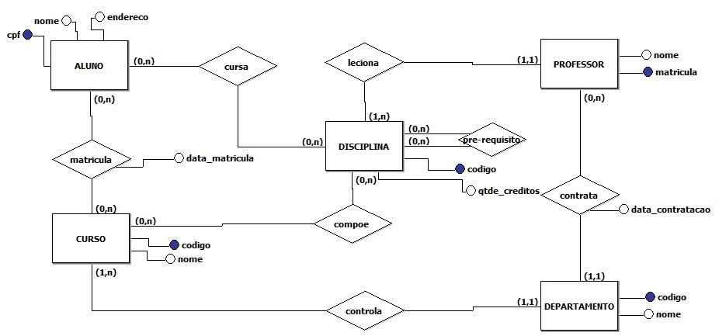
- reservado para a questão acima -

